Sheet1
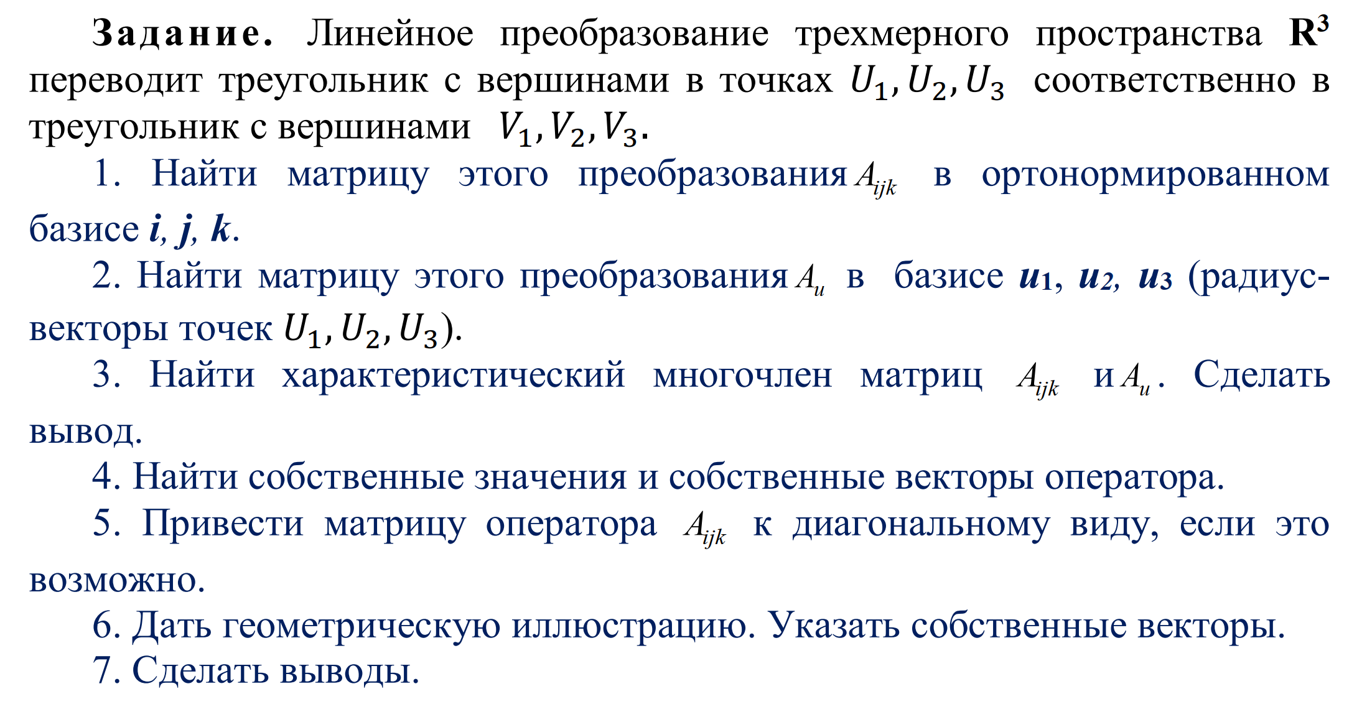

 |  | U= | 1 | 0 | 1 |  |  | U-1= | 2 | 0 | -1
 |  |  | 1 | 1 | 0 |  |  |  | -2 | 1 | 1
 |  |  | 1 | 0 | 2 |  |  |  | -1 | 0 | 1

 |  | V= | 4 | 1 | 1 |  |  | Аjik=V*U-1 | 5 | 1 | -2
 |  |  | 2 | 2 | 0 |  |  |  | 0 | 2 | 0
 |  |  | 6 | 2 | 2 |  |  |  | 6 | 2 | -2

 | U-1 * Aijk = | 4 | 0 | -2 |  | Аu= | 2 | 0 | 0
 |  | -4 | 2 | 2 |  |  | 0 | 2 | 0
 |  | 1 | 1 | 0 |  |  | 2 | 1 | 1

 | Аu= | 1 | 0 | 0 |  | - 2x1 = 0 | общее решение: | Множество собственных векторов, отвечающих собственному числу λ1 = 1, имеет вид:
 |  | 0 | 1 | 0 |  | 2x1 + x2 = 0 | x2 = 0 | (0x3,0x3,1x3) = x3(0,0,1)
 |  | 2 | 1 | 0 |  |  | x1 = 0

 | Аu= | 0.00 | 0 | 0 |  | x = 1/2x2 - 1/2x3
 |  | 0 | 0 | 0 |  | (1x1,x2,x3,0x1,x2,x3,2x1,x2,x3) = x1,x2,x3(1,0,2)
 |  | 2 | 1 | -1 |  | положив x1,x2,x3 = 2: |  | x2 = (1,0,2)
 |  |  |  |  |  | положив x1,x2,x3 = 1: |  | x3 = (0,1,2)

 |  |  |  |  |  | 0 | 1 | 0
 |  |  |  |  | T= | 0 | 0 | 1
 |  |  |  |  |  | 1 | 2 | 2

 |  |  |  |  |  | -2 | -2 | 1
 |  |  |  |  | T-1 = | 1 | 0 | 0
 | -2 | -3 | 1 |  |  | 0 | 1 | 0
 | 2 | 0 | 0
 | 0 | 2 | 0 |  |  | 2 | 0 | 0
 |  |  |  |  | А= | 0 | 2 | 0
 |  |  |  |  |  | 2 | 1 | 1
Д = | 1 | 0 | -1
 | 0 | 2 | 0
 | 0 | 0 | 2

